Données
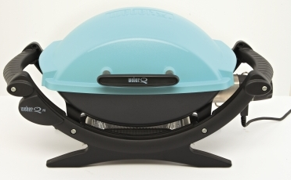
Remise à la situation initiale
Objectif de ventes annuelles | 30000 | Répartition des ventes de l'année
 |  | Janvier à mars | avril à juin | Juillet à septembre | Octobre à décembre
Prix de vente | 255 | 5% | 55% | 25% | 15%
Prix d'achat | 195
trésorerie annuelle
janvier | -60
février | -17
 | 27
 | -3,605
 | -2,661
 | -1,718
 | 2,016
 | 2,419
 | 2,823
 | 3,314
 | 2,891
Taux de TVA | 19.60%

Charges fixes mensuelles
Loyers | 9000
charges de personnel | 35000
Impôts et taxes | 2500
total des charges fixes | 46500

Trésorerie initiale au 1 janvier | 200000

Délai de règlement (en mois)
Clients ( 1 ou 2 ) | 2
fournisseurs | 1

Budget de trésorerie
Budget de trésorerie
 | janvier | février | mars | avril | mai | juin | juillet | août | septembre | octobre | novembre | décembre
Trésorerie initiale | 200,000.00 | -246,500.00 | -60,470.00 | -16,970.00 | 26,530.00 | -3,604,670.00 | -2,661,170.00 | -1,717,670.00 | 2,015,650.00 | 2,419,150.00 | 2,822,650.00 | 3,314,350.00
Encaissements | 600,000.00 | 600,000.00 | 457,470.00 | 457,470.00 | 457,470.00 | 5,032,170.00 | 5,032,170.00 | 5,032,170.00 | 2,287,350.00 | 2,287,350.00 | 2,287,350.00 | 1,372,410.00 | 1,372,410.00 | 1,372,410.00
Décaissements | 1,046,500.00 | 413,970.00 | 413,970.00 | 413,970.00 | 4,088,670.00 | 4,088,670.00 | 4,088,670.00 | 1,298,850.00 | 1,883,850.00 | 1,883,850.00 | 1,795,650.00 | 1,795,650.00
Trésorerie finale | -246,500.00 | -60,470.00 | -16,970.00 | 26,530.00 | -3,604,670.00 | -2,661,170.00 | -1,717,670.00 | 2,015,650.00 | 2,419,150.00 | 2,822,650.00 | 3,314,350.00 | 2,891,110.00
 | -247 | -60 | -17 | 27 | -3,605 | -2,661 | -1,718 | 2,016 | 2,419 | 2,823 | 3,314 | 2,891
trésorerie annuelle

graphique
trésorerie annuelle
février | -60
mars | -17
avril | 27
mai | -3,605
juin | -2,661
juillet | -1,718
août | 2,016
septembre | 2,419
octobre | 2,823
novembre | 3,314
décembre | 2,891

